线稿
太平金服运营指标看板
太平金服运营指标看板
太平金服运营指标看板
太平金服运营指标看板
太平金服运营指标看板
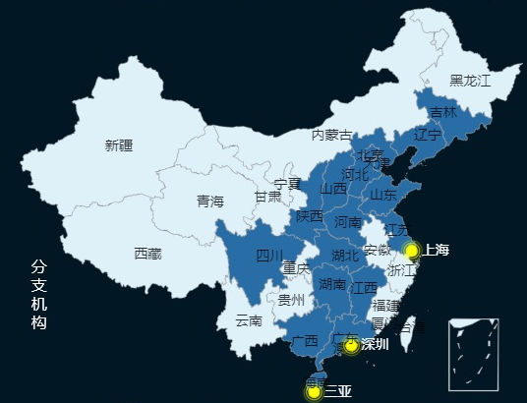 | 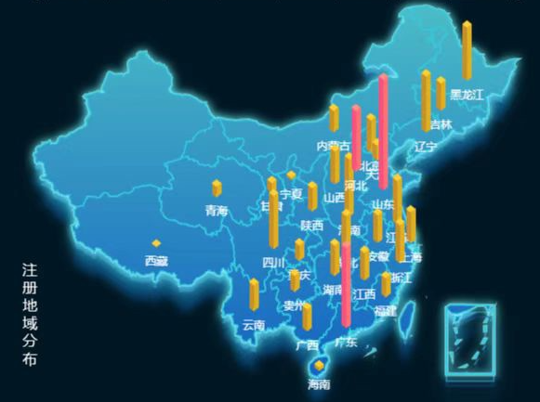 | 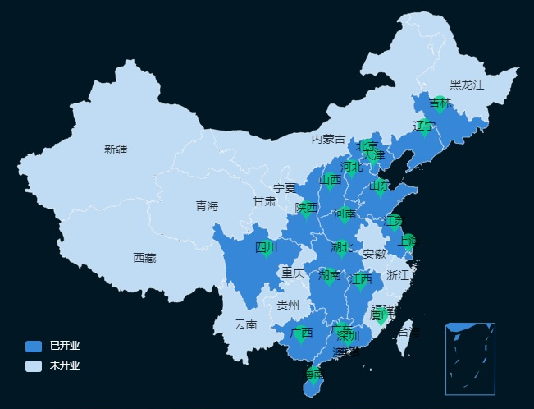 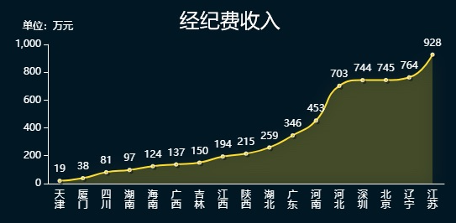 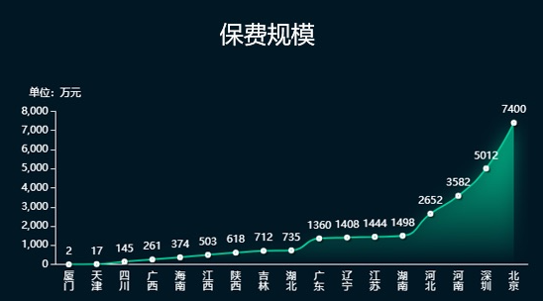 | 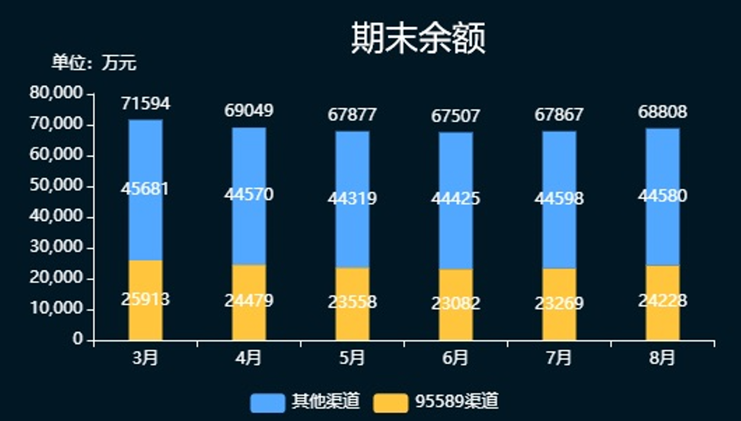

34周：2022-08-20 ~ 2022-08-26
34周：2022-08-20 ~ 2022-08-26
34周：2022-08-20 ~ 2022-08-26
34周：2022-08-20 ~ 2022-08-26
34周：2022-08-20 ~ 2022-08-26

总览
太平通
经纪
普惠
智勘
过去三年营业收入（万元）
 | 营业收入（万元）
2019 | 10962
2020 | 17532
2021 | 41672
2022(1-8月) | 23368
过去1年营业收入（万元）
 | 总额 | 经纪 | 普惠 | 太平通 | 智勘
11 | 2151 | 993 | 979 | 166 | 13
12 | 2638 | 1490 | 875 | 159 | 114
1 | 654 | 374 | 251 | 19 | 10
2 | 3130 | 2168 | 850 | 61 | 51
3 | 2299 | 1267 | 792 | 129 | 111
4 | 2053 | 1462 | 300 | 213 | 78
5 | 2770 | 1963 | 534 | 191 | 82
6 | 2488 | 1604 | 717 | 56 | 111
7 | 2645 | 1890 | 532 | 156 | 67
8 | 1408 | 21 | 985 | 263 | 139
9 | 2456 | 1798 | 348 | 189 | 121
10 | 2716 | 1053 | 898 | 663 | 102
过去1年营业收入（万元）
11 | 166
12 | 159
1 | 19
2 | 61
3 | 129
4 | 213
5 | 191
6 | 56
7 | 156
8 | 263
9 | 189
10 | 663
过去三年营业收入（万元）
 | 太平通
2019 | 910
2020 | 1455
2021 | 3460
2022(1-8月) | 1940
营业收入：1940万元
过去1年营业收入（万元）
11 | 993
12 | 1490
1 | 374
2 | 2168
3 | 1267
4 | 1462
5 | 1963
6 | 1604
7 | 1890
8 | 21
9 | 1798
10 | 1053
过去三年营业收入（万元）
 | 经纪
2019 | 6380
2020 | 10203
2021 | 24253
2022(1-8月) | 13600
营业收入：1.36亿元
过去1年营业收入（万元）
11 | 979
12 | 875
1 | 251
2 | 850
3 | 792
4 | 300
5 | 534
6 | 717
7 | 532
8 | 985
9 | 348
10 | 898
过去三年营业收入（万元）
 | 普惠
2019 | 2912
2020 | 4657
2021 | 11069
2022(1-8月) | 6207
营业收入：6207万元
过去1年营业收入（万元）
11 | 13
12 | 114
1 | 10
2 | 51
3 | 111
4 | 78
5 | 82
6 | 111
7 | 67
8 | 139
9 | 121
10 | 102
过去三年营业收入（万元）
 | 智勘
2019 | 409
2020 | 654
2021 | 1555
2022(1-8月) | 872
营业收入：872万元
分支机构办公场所
分红账户 | 950
电子保单 | 1000
实时贷 | 1300
理赔查询 | 1700
我的保单 | 2000
运营：TOP5保险服务
重点项目（单位：万）
 | 总数
蔚能电池营业收入 | 100
台州利民保投人数 | 272
台州利民保营业收入 | 679
蔚能电池保费规模 | 1000
 | 金额
个险保费规模 | 7204.4
团险保费规模 | 87944.1
人力
 | 在册人力 | 新增人力 | 举绩人力
山东 | 0 | 0 | 0
总公司 | 0 | 0 | 0
山西 | 1 | 0 | 0
天津 | 6 | 0 | 0
深圳 | 9 | 1 | 0
上海 | 9 | 0 | 0
广东 | 19 | 2 | 0
厦门 | 22 | 1 | 2
吉林 | 27 | 1 | 2
江西 | 35 | 3 | 1
四川 | 47 | 3 | 2
北京 | 57 | 4 | 1
河南 | 71 | 1 | 3
陕西 | 73 | 0 | 5
海南 | 81 | 6 | 6
河北 | 98 | 8 | 2
湖北 | 163 | 4 | 12
湖南 | 206 | 19 | 9
江苏 | 209 | 21 | 17
广西 | 234 | 14 | 21
辽宁 | 699 | 63 | 38
保费规模（万元）
年累计：
94870.08
200%
本周新增：
303.50
15%
本月新增：
2487.39
10%
2022年太财智定损平台每月处理案件数
 | 收入额
1月 | 69145
2月 | 57510
3月 | 56743
4月 | 50571
5月 | 62339
6月 | 67634
7月 | 69202
8月 | 67522
软著数：58
专利数：11
太平财险应用情况
线上化率
95%
案件提速
5.9天
产能提升270%
优化人力519人
 | 员工数量
内勤 | 96
外包 | 75
员工数量
运营：客户节和服务号
15%
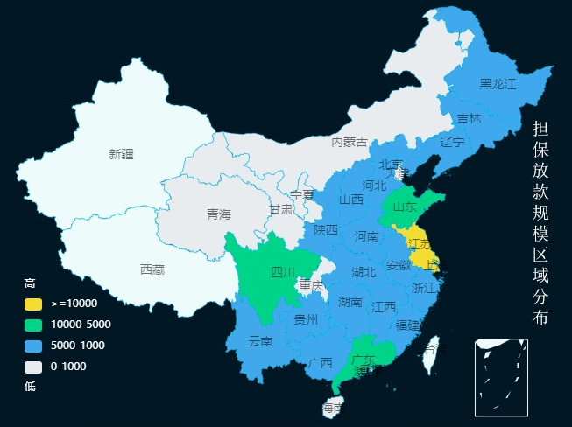
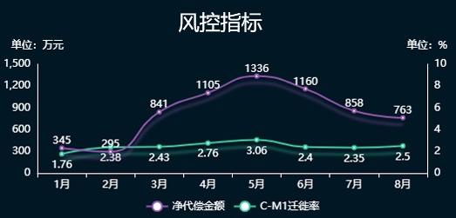
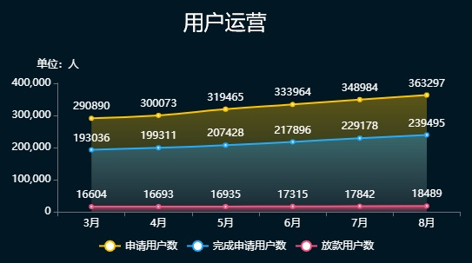
客群类型
 | 比例
95589 | 0.48
太平通 | 0.08
房贷 | 0.44
客户分布top3
 | 占比
上海 | 23.413103685
江苏 | 23.030525486
广东 | 6.9497667556
其它 | 46.606604073
普惠担保金额（万元）
9.74%
代偿率
9.56%
逾期率
89.3%
逾期回收率
新增放款（万元）
 | 新增放款
1月 | 8830
2月 | 1746
3月 | 2967
4月 | 709
5月 | 1857
6月 | 2883
7月 | 3773
8月 | 4371

10%

太平通注册用户数（万）
本周新增：
2.9
本月新增：
11.2
5%
15%
累计注册：
2120.90 (地图)
 | 日活
8:00:00 | 110
9:00:00 | 130
10:00:00 | 130
11:00:00 | 130
12:00:00 | 130
13:00:00 | 70
14:00:00 | 80
15:00:00 | 70
16:00:00 | 90
17:00:00 | 140
18:00:00 | 110
太平通活跃用户数（万）
日活

 | 比例
我的保单 | 900.35545497
互联网银行 | 134.38160637
理赔查询 | 155.26293866
 | 月活
8:00:00 | 1930
9:00:00 | 2950
10:00:00 | 3090
11:00:00 | 1930
12:00:00 | 3140
13:00:00 | 1510
14:00:00 | 2890
15:00:00 | 1790
16:00:00 | 3590
17:00:00 | 2470
18:00:00 | 3330
 | 比例
我的保单 | 19462.483266
互联网银行 | 3478.274243
理赔查询 | 5679.2424911
月活
电商月收入（万元）
 | value
本周-3周 | 290
本周-2周 | 256
本周-1周 | 522
本周 | 213
综合金融规模（万元）
 | 基金规模 | 资管规模
4月 | 960.70776655 | 2218.9458146
5月 | 629.210586 | 1391.3542901
6月 | 1160.0200006 | 3763.809605
7月 | 391.63466929 | 3330.3169867
8月 | 974.18521993 | 3051.8364962
9月 | 698.78491489 | 3112.8461272
总览
太平通
经纪
普惠
智勘
总览
太平通
经纪
普惠
智勘
总览
太平通
经纪
普惠
智勘
总览
太平通
经纪
普惠
智勘
总览
太平通
经纪
普惠
智勘

Sheet2
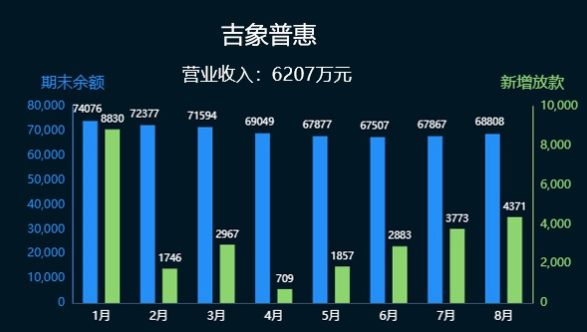

月份 | 新增放款
1月 | 8830
2月 | 1746
3月 | 2967
4月 | 709
5月 | 1857
6月 | 2883
7月 | 3773
8月 | 4371

Feuil1
太平金服运营指标看板

客群类型
34周：2022-08-20 ~ 2022-08-26

保费规模（万元）

303.50
 | 1
 | 10
 | 5
 | 15
本周新增：
15%

本月新增：
2487.39
10%

年累计：
94870.08
200%

重点项目（单位：万）
 | 总数
蔚能电池营业收入 | 100
台州利民保投人数 | 272
台州利民保营业收入 | 679
蔚能电池保费规模 | 1000

普惠担保金额（万元）

客群类型
 | 比例
95589 | 0.48
太平通 | 0.08
房贷 | 0.44
客户分布top3
 | 占比
上海 | 23.413103685
江苏 | 23.030525486
广东 | 6.9497667556
其它 | 46.606604073

太平通注册用户数（万）
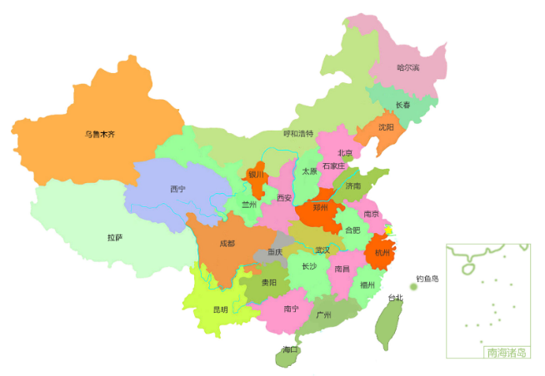

本周新增：
2.9
5%

本月新增：
11.2
15%

累计注册：
2120.90（地图）
太平通活跃用户数（万）
日活
 | 日活
8:00:00 | 110
9:00:00 | 130
10:00:00 | 130
11:00:00 | 130
12:00:00 | 130
13:00:00 | 70
14:00:00 | 80
15:00:00 | 70
16:00:00 | 90
17:00:00 | 140
18:00:00 | 110

 | 比例
我的保单 | 900.35545497
互联网银行 | 134.38160637
理赔查询 | 155.26293866
 | 月活
8:00:00 | 1930
9:00:00 | 2950
10:00:00 | 3090
11:00:00 | 1930
12:00:00 | 3140
13:00:00 | 1510
14:00:00 | 2890
15:00:00 | 1790
16:00:00 | 3590
17:00:00 | 2470
18:00:00 | 3330
月活
 | 比例
我的保单 | 19462.483266
互联网银行 | 3478.274243
理赔查询 | 5679.2424911
电商月收入（万元）
 | value
本周-3周 | 290
本周-2周 | 256
本周-1周 | 522
本周 | 213
综合金融规模（万元）
 | 基金规模 | 资管规模
4月 | 960.70776655 | 2218.9458146
5月 | 629.210586 | 1391.3542901
6月 | 1160.0200006 | 3763.809605
7月 | 391.63466929 | 3330.3169867
8月 | 974.18521993 | 3051.8364962
9月 | 698.78491489 | 3112.8461272

智勘科技

2022年太财智定损平台每月处理案件数
 | 收入额
1月 | 69145
2月 | 57510
3月 | 56743
4月 | 50571
5月 | 62339
6月 | 67634
7月 | 69202
8月 | 67522
营业收入：872万元
软著数：58
专利数：11
线上化率
95%
太平财险应用情况
优化人力519人
案件提速
5.9天
产能提示270%

zk
月份 | 收入额
1月 | 69145
2月 | 57510
3月 | 56743
4月 | 50571
2022年太财智定损平台每月处理案件数
5月 | 62339
6月 | 67634
7月 | 69202
8月 | 67522

人力
机构 | 在册人力 | 新增人力 | 举绩人力
山东 | 0 | 0 | 0
总公司 | 0 | 0 | 0
山西 | 1 | 0 | 0
天津 | 6 | 0 | 0
深圳 | 9 | 1 | 0
人力
上海 | 9 | 0 | 0
广东 | 19 | 2 | 0
厦门 | 22 | 1 | 2
吉林 | 27 | 1 | 2
江西 | 35 | 3 | 1
四川 | 47 | 3 | 2
北京 | 57 | 4 | 1
河南 | 71 | 1 | 3
陕西 | 73 | 0 | 5
海南 | 81 | 6 | 6
河北 | 98 | 8 | 2
湖北 | 163 | 4 | 12
湖南 | 206 | 19 | 9
江苏 | 209 | 21 | 17
广西 | 234 | 14 | 21
辽宁 | 699 | 63 | 38

 |  | 员工性质 | 员工数量
 |  | 内勤 | 96
 |  | 外包 | 75

综合金融
电商月收入
week | value
本周-3周 | 290 |  | 重点项目 | 总数
本周-2周 | 256 |  | 蔚能电池营业收入 | 100
本周-1周 | 522 |  | 台州利民保投人数 | 272
本周 | 213 |  | 台州利民保营业收入 | 679
 |  |  | 蔚能电池保费规模 | 1000

综合金融规模

综合金融规模 | 基金规模 | 资管规模
4月 | 960.70776655 | 2218.9458146
5月 | 629.210586 | 1391.3542901
6月 | 1160.0200006 | 3763.809605
7月 | 391.63466929 | 3330.3169867
8月 | 974.18521993 | 3051.8364962
9月 | 698.78491489 | 3112.8461272
 | 5224 | 17262

过去1年收入
1
10
5
15 |  |  |  |  |  |  |  | 名称 | 金额
 |  |  |  |  |  |  |  | 个险保费规模 | 7204.4
 |  |  |  |  |  |  |  | 团险保费规模 | 87944.1

 | 年份 | 营业收入（万元） | 太平通 | 经纪 | 普惠 | 智勘
 | 2019 | 10962 | 910 | 6380 | 2912 | 409
 | 2020 | 17532 | 1455 | 10203 | 4657 | 654
 | 2021 | 41672 | 3460 | 24253 | 11069 | 1555
 | 2022(1-8月) | 23368 | 1940 | 13600 | 6207 | 872

过去12个月营业收入

过去1年营业收入
 | 月份 | 总额 | 太平通 | 经纪 | 普惠 | 智勘
 | 11 | 2151 | 166 | 993 | 979 | 13
 | 12 | 2638 | 159 | 1490 | 875 | 114
 | 1 | 654 | 19 | 374 | 251 | 10
 | 2 | 3130 | 61 | 2168 | 850 | 51
 | 3 | 2299 | 129 | 1267 | 792 | 111
 | 4 | 2053 | 213 | 1462 | 300 | 78
 | 5 | 2770 | 191 | 1963 | 534 | 82
 | 6 | 2488 | 56 | 1604 | 717 | 111
 | 7 | 2645 | 156 | 1890 | 532 | 67
 | 8 | 1408 | 263 | 21 | 985 | 139
 | 9 | 2456 | 189 | 1798 | 348 | 121
 | 10 | 2716 | 663 | 1053 | 898 | 102
 |  |  | 1940 | 13600 | 6207 | 872 | 23368

过去1年营业收入
过去1年营业收入

过去1年营业收入

日活
时间 | 日活 | 项目2 | 项目3 | 月活 | 项目2 | 项目3
8:00:00 | 110 | 40 | 10 | 1930 | 2110 | 2020
9:00:00 | 130 | 30 | 80 | 2950 | 2080 | 300
10:00:00 | 130 | 10 | 20 | 3090 | 1500 | 1010
11:00:00 | 130 | 90 | 10 | 1930 | 60 | 1670
12:00:00 | 130 | 90 | 80 | 3140 | 2650 | 1610
13:00:00 | 70 | 30 | 50 | 1510 | 2520 | 1890
14:00:00 | 80 | 60 | 60 | 2890 | 1740 | 300
15:00:00 | 70 | 10 | 60 | 1790 | 670 | 60
16:00:00 | 90 | 20 | 30 | 3590 | 880 | 2470
17:00:00 | 140 | 80 | 60 | 2470 | 1390 | 1750
18:00:00 | 110 | 40 | 80 | 3330 | 340 | 2350
 | 1190 |  |  | 28620
日活
月活

 |  | 比例 |  |  | 比例
 | 我的保单 | 900.35545497 |  | 我的保单 | 19462.483266
 | 互联网银行 | 134.38160637 |  | 互联网银行 | 3478.274243
 | 理赔查询 | 155.26293866 |  | 理赔查询 | 5679.2424911

